品名と期限
品名 （↓入力） | Wホール Pパウダー （↓入力） | 賞味期限 yymm （↓入力） | 備考 （↓あれば入力）
コリアンダー | P | 2005月 |  | 【凡例】
オレガノ |  | 2101月 |  | yy | 西暦の下2桁（2019年なら19）
賞味期限古い例 |  | 1901月 |  | mm | 月（6月なら06）
 |  |  |  | W | ホールのスパイス
 |  |  |  | P | パウダーのスパイス
 |  |  |  | yymm | 【何とかしなさい警告】賞味期限が切れて１年以上！
 |  |  |  | yymm | 【使い切りなさい注意】賞味期限が切れて１か月以上
 |  |  |  | yymm | 【リマインダー予告】賞味期限が前後１か月と至近
「条件付き書式」に４項目登録して色分け。
・空白セルは白地
賞味期限が
・１年前日付セルより小さい値なら黒地に赤ゴシ
・２か月前日付セル以下の値ならピンク地に赤
・２か月後日付セルより小さい値なら黄色地に茶

計算
=TODAY()
=TEXT(左隣のセル,"yymm")
 | フル表示 | 年月表示 | 数値に変換
今日の日付を自動的に表示→ | 2020-02-22 | 2002 | 2002
１年前 | 2019-02-22 | 1902 | 1902 | ←セル名「計算!$D$4」。このセルで条件設定し、賞味期限が切れて１年経過したものを色付けする。【何とかしなさい警告】
２か月前 | 2019-12-22 | 1912 | 1912 | ←セル名「計算!$D$5」。このセルで条件設定し、賞味期限が切れて１か月経過したものを色付けする。【使い切りなさい注意】
２か月後 | 2020-04-22 | 2004 | 2004 | ←セル名「計算!$D$6」。このセルで条件設定し、再来月に賞味期限が来るものを色付けする。【リマインダー予告】
=EDATE(今日の日付セル,-12)
=VALUE(左隣のセル)
=EDATE(今日の日付セル,-2)
=EDATE(今日の日付セル,2)

read me
制作者WEBサイト： | 世界の料理『NDISH』（エヌディッシュ）
URL： | http://jp.ndish.com/
本エクセル紹介記事ページ： | http://jp.ndish.com/diary/20200210_3078/
ご使用方法： | 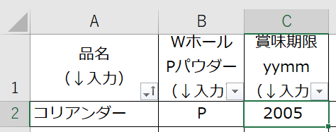 「品名と期限」タブに、以下のようにA列に品名とC列に賞味期限を入力するだけです。賞味期限は4桁入力（2020年3月なら2003）です。 ホールとパウダーの別がある場合は、B列にW又はPを入力します。 A1セルやC1セルのプルダウンマークをクリックすると、並び替えができます。 入力するのはA～D列の2行目以降だけです。他は触らなくてOK。 「計算」シートも触らなくてOK。
関数情報： | 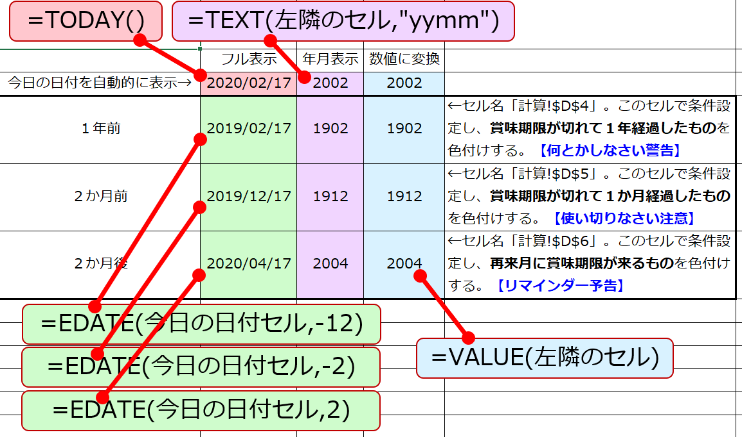 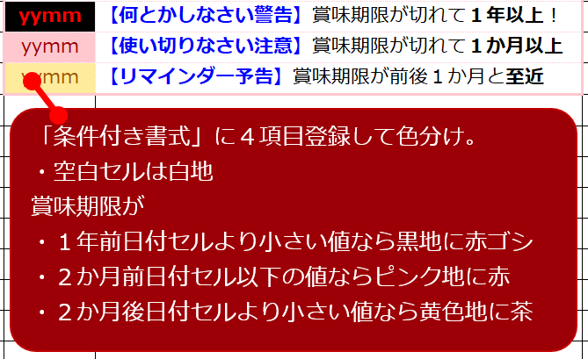 以下関数情報です。カスタマイズの参考用。

